二维码的字段定义规则
 | 久保田现品票二维码的字段定义规则
三、久保田现品票写真
现品票 写真 |  |  | 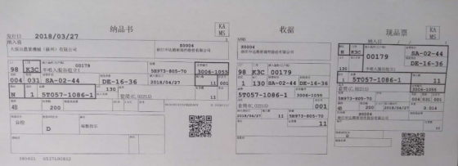

条形码包含的信息 |  |  | 9815T05710861130 5H9738057030061055201804270000011Z0004 00179 DE1636SA0244

四、久保田现品票条形码长度定义规则
总长度 | 工厂 2位 | 品区 1位 | 品番 10位 | AC 3位 | 加工内容 3位 | 制番 10位 | 订单编号 8位 | 纳入指示日 8位 | 纳入数 7位 | 供应商代码 12位 | 纳入场所 6位 | 制造库位 6位 | 材管库位 6位
长度 | 1～2 | 3 | 4～13 | 14～16 | 17～19 | 20～29 | 30～37 | 38～45 | 46～52 | 53～64 | 65～70 | 71～76 | 77～82
长度 | 2 | 1 | 10 | 3 | 3 | 10 | 8 | 8 | 7 | 12 | 6 | 6 | 6

